Ordre de réparation
ORDRE DE RÉPARATION
EL MECANO GARAGE
R E P A I R W O R K O R D E R
NOM DU CLIENT |  |  | TÉLÉPHONE CLIENT
VOITURE | e |  | IMMATRICULATION | 251 TU 6099
KILOMETRAGE | 120 |  | TECHNICIEN | test
DATE D'ENTRÉE | 2026-04-24 |  | VIN NUMBER
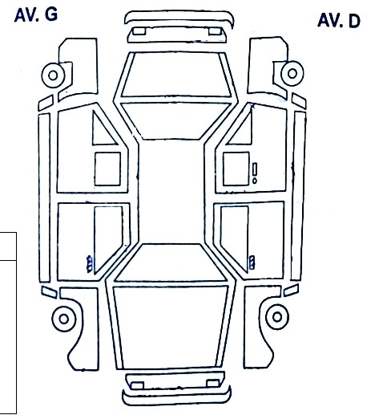
N° OR-2026-00001
TRAVAUX DEMANDEES |  | STATUT
VERIFICATION NIVEAU LIQUIDE REFROIDISSEMENT |  | À faire
VERIFICATION NIVEAU D'HUILE MOTEUR |  | À faire
VERIFICATION NIVEAU HUILE FREIN |  | Fait
INSPECTION DISQUES ET PLAQUETTES DE FREIN |  | À faire
INSPECTION PNEUS |  | À faire
DIAGNOSTIC |  | À faire

 |  |  | TRAVAUX PROCHAINS

QUANTITE | PRODUITS / PIECES

 |  |  | PRIX :
 |  |  | TECHNICIEN:

SIGNATURE CONTRÔLE QUALITE OU GERANT:

NOTE :

